Sheet1
杭州赛盟进出口有限公司
浙江省杭州市萧山区金城路148号华瑞汇金中心2106

种类 | 原产国 | 品牌名称 | 产品图片 | 箱装图片 | 条形码 | 产品名称 | 净含量（瓶） | 箱规 | 每柜托数 | 每托箱数 | 每柜箱数 | 保质期 (月) | 尺寸（cm） | 毛重（kg） | 配料 | 库存 | 会员价格-青铜 | 会员价格-白银 | 会员价格-黄金 | 会员价格-铂金 | 会员价格-钻石 | 会员价格-黑钻 | 零售价
充气矿泉水 | 意大利 | 圣碧涛 SAN BENEDETTO | 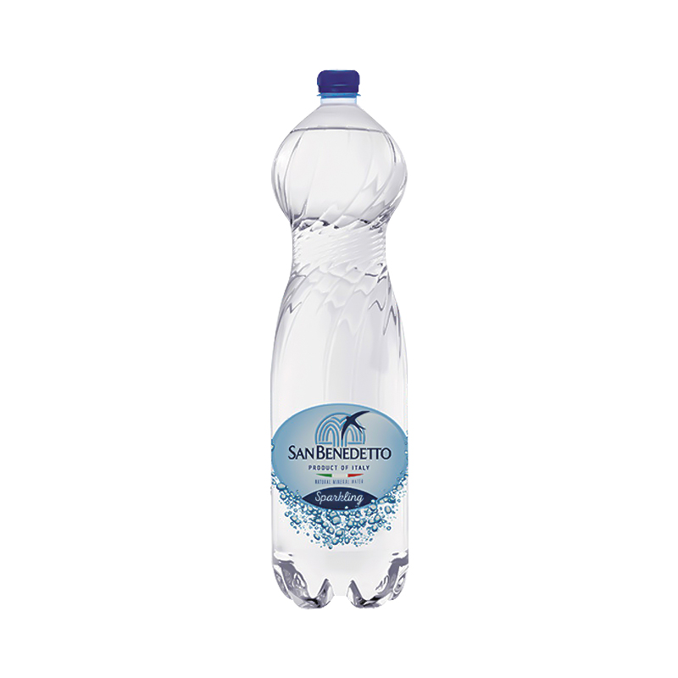 | 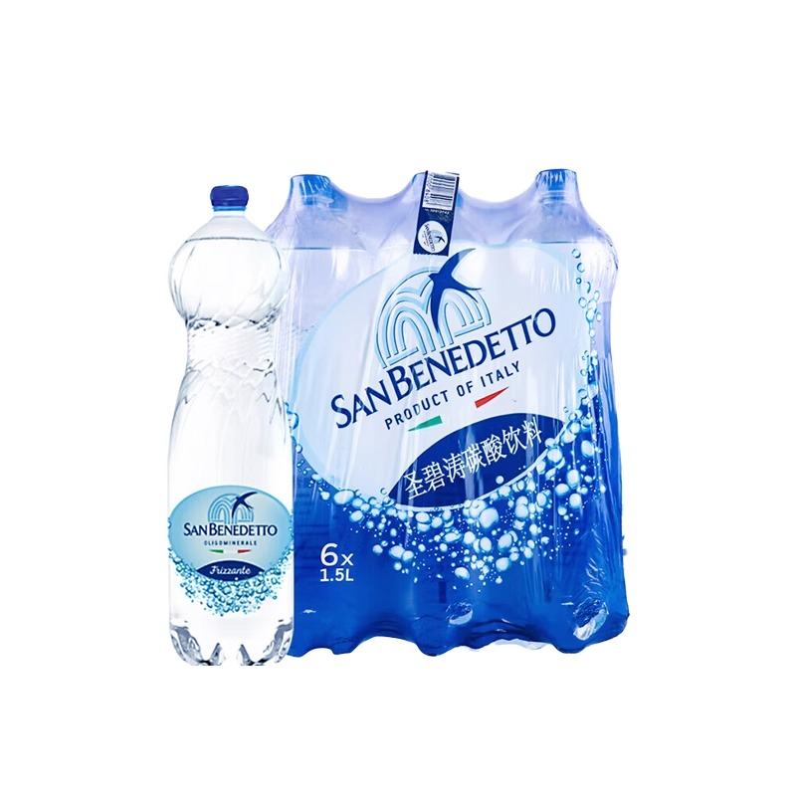 | 8056600020735/瓶 8056600020445/箱 | 圣碧涛充气天然矿泉水 | 1.5L | 1.5L*6 | 24 | 105 | 2520 | 15 | 27×17×34.5 | 10kg | 天然矿泉水, 二氧化碳 | 9999 | ￥59.00 | ￥59.00 | ￥59.00 | ￥59.00 | ￥59.00 | ￥59.00 | ￥59.00

